1 - Login
Title | 1 - Login | Browser | Chrome
Type | Regression | Operative System | Windows
Priority | High | Pre-conditions | Unauthenticated user
Description | Login with incorrect credentials and then with correct credentials
Number | Step | Result | Screenshot
1 | Visit the Genially web | Visit the Genially web correctly | 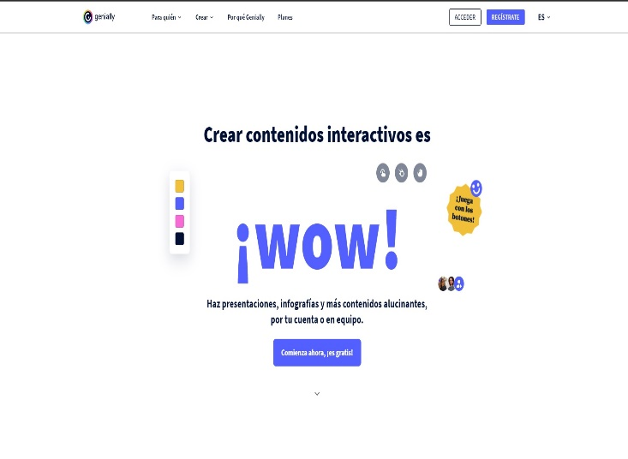
2 | Press the button Login | Navigate to the login portal | 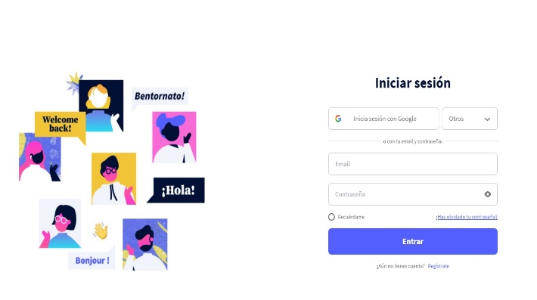
3 | Enter the email format without @ "test.com" | Display the email with the wrong format
4 | Enter the correct password "GN2021fran" | Display the password in correct format
5 | Press the button Log in | Display the error message "Incorrect email or password". | 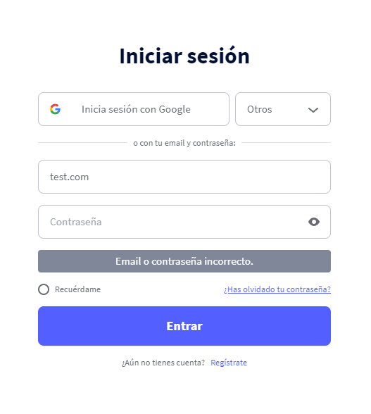
6 | Enter the email with the correct format "frantestingcy@yahoo.com" | Display the email with correct format
7 | Enter the incorrect password "123456" | Display the password with the wrong format
8 | Press the button Log in | Display the error message "Incorrect email or password". | 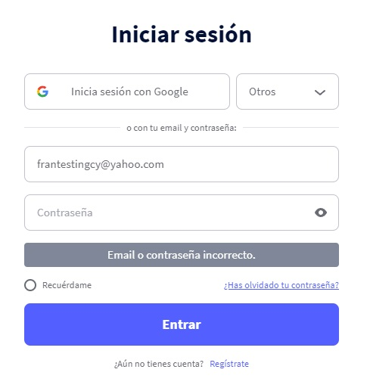
9 | Enter the email with the correct format "frantestingcy@yahoo.com" | Display the email with correct format
10 | Enter the correct password "GN2021fran" | Display the password in correct format
11 | Press the button Log in | Access and check the user profile | 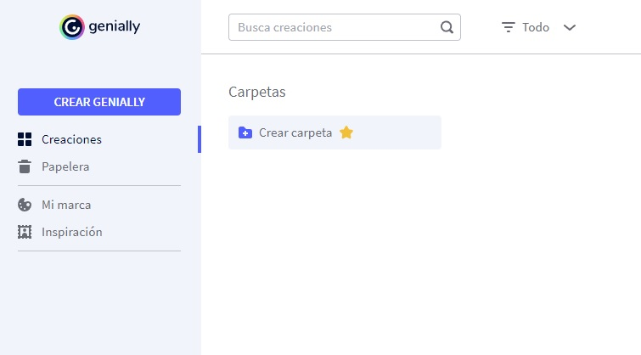

2 - Planes
Titulo | 2 - Planes | Navegador | Chrome
Tipo | Regresión | Sistema Operativo | Windows
Prioridad | Alta | Pre-requisitos | NA
Descripción | Comprueba que aparece los tipos de planes con el botón para solicitarlo correctamente.
Número | Paso | Resultado | Captura
1 | Navega a la web de Genially | Navega correctamente a la web
2 | Selecciona en la barra de navegación Planes | Navega correctamente a la sección de planes | 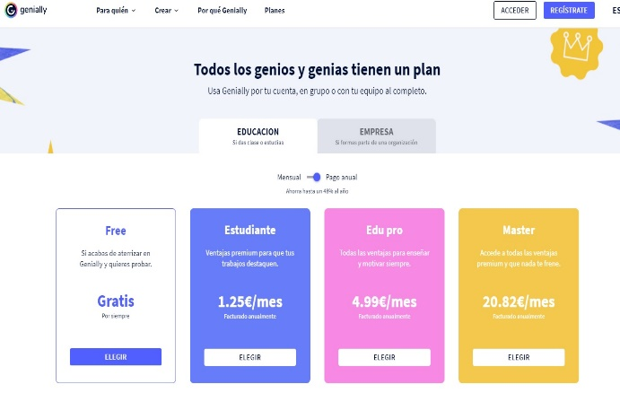
3 | Selecciona el tab Educacion | Comprueba que aparecen todos los planes de Educación con el botón correspondiente para solicitarlos
4 | Selecciona el tab Empresa | Comprueba que aparecen todos los planes de Empresa con el botón correspondiente para solicitarlos | 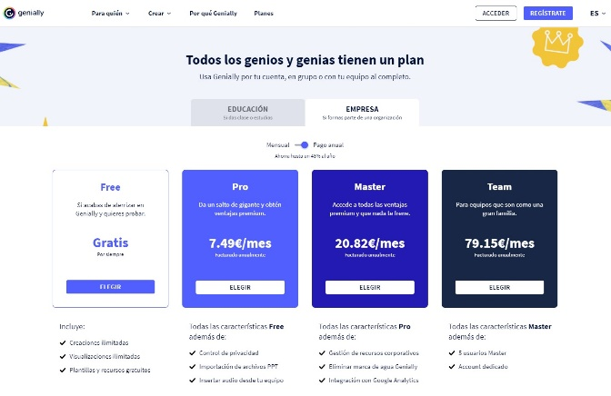

3 - Idiomas
Titulo | 3 - Idiomas | Navegador | Chrome
Tipo | Regresión | Sistema Operativo | Windows
Prioridad | Baja | Pre-requisitos | NA
Descripción | Cambia de idiomas en el desplegable y comprueba que se aplica el cambio
Número | Paso | Resultado | Captura
1 | Navega a la web de Genially | Navega correctamente a la web
2 | Selecciona el desplegable de Idiomas de la barra de navegación | Se muestra correctamente la lista de Idiomas | 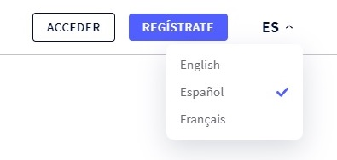
3 | Selecciona el idioma English | Se aplica el cambio de idioma en la web
4 | Comprueba que el botón de acceder a cuenta tiene el texto Login | Se muestra correctamente el botón en idioma ingles | 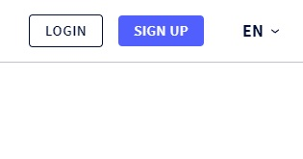
5 | Selecciona el desplegable de Idiomas de la barra de navegación | Se muestra correctamente la lista de Idiomas
6 | Selecciona el idioma Français | Se aplica el cambio de idioma en la web
7 | Comprueba que el botón de acceder a cuenta tiene el texto Se connecter | Se muestra correctamente el botón en idioma frances | 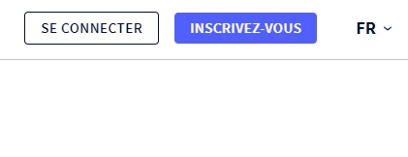
8 | Selecciona el desplegable de Idiomas de la barra de navegación | Se muestra correctamente la lista de Idiomas
9 | Selecciona el idioma Español | Se aplica el cambio de idioma en la web
10 | Comprueba que el botón de acceder a cuenta tiene el texto Acceder | Se muestra correctamente el botón en idioma español | 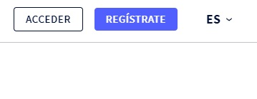

4 - Registro
Titulo | 4 - Registro | Navegador | Chrome
Tipo | Regresión | Sistema Operativo | Windows
Prioridad | Alta | Pre-requisitos | Usuario no logeado
Descripción | Realiza un registro con email comprobando incorrectos hasta llegar a pantalla de onboarding
Número | Paso | Resultado | Captura
1 | Navega a la web de Genially | Navega correctamente a la web
2 | Selecciona el botón de registro | Se muestra la pantalla de registro | 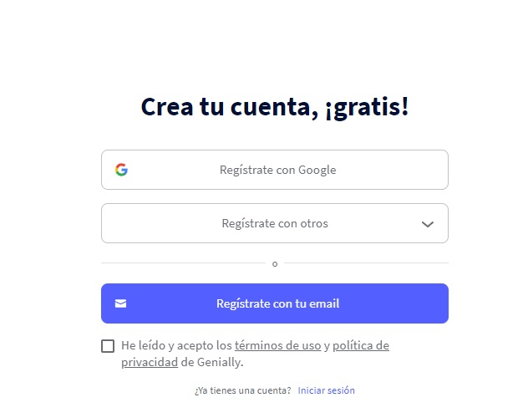
3 | Selecciona el botón de Registrate con tu email | Se muestra un mensaje de error en el que obliga a marcar las políticas y termines de uso | 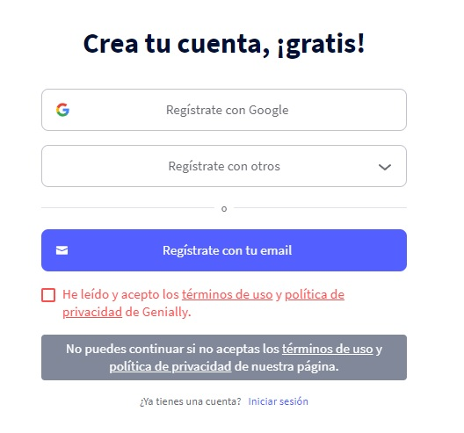
3 | Acepta las políticas y termines de uso | Se marca correctamente el check | 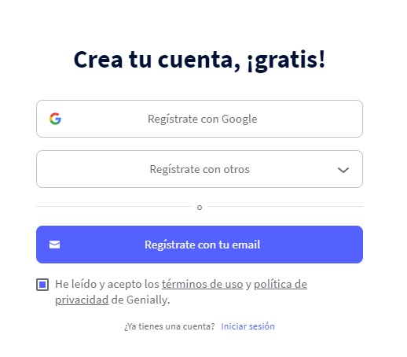
4 | Selecciona el botón de Registrate con tu email | Se muestran el formulario de registro con los campos vacios | 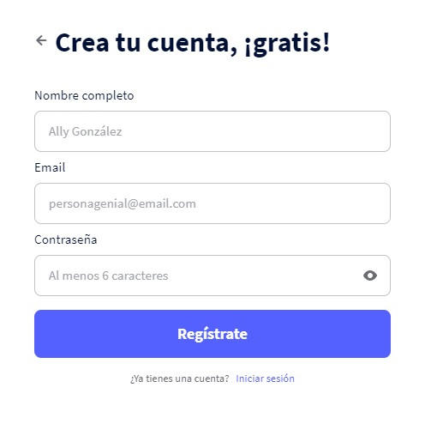
5 | Selecciona el botón de Regístrate con los campos vacios | Se muestran los mensajes de error en cada campo obligatorio del formulario | 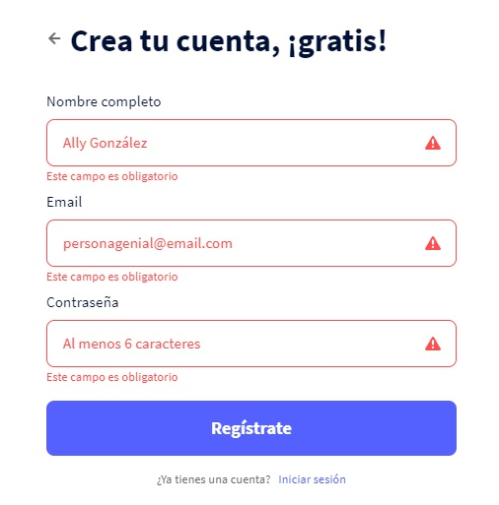
6 | Introduce los siguientes datos en el formulario y haz click en Regístrate: - Nombre => Juan - Email => test.com - *Contraseña con formato válida | Se muestra mensaje de error en el campo de Email indicando que no es válido | 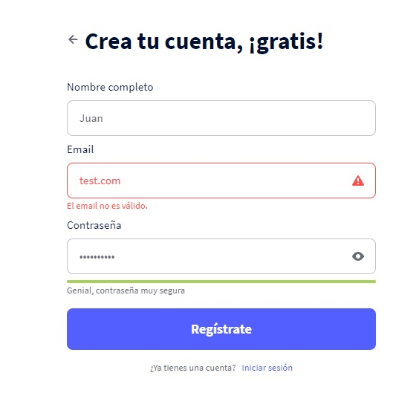
7 | Introduce los siguientes datos en el formulario y haz click en Regístrate: - Nombre => Juan - *Email con formato válido - Contraseña => 12345 | Se muestra mensaje de error en el campo de Contraseña indicando que tiene que tener minimo 6 digitos | 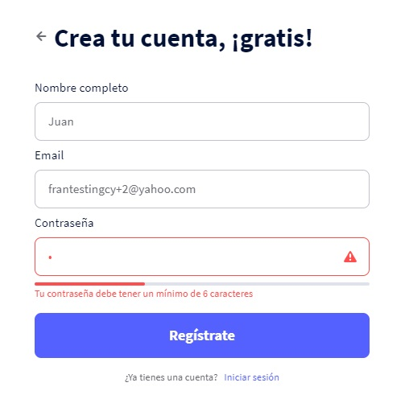
8 | Introduce los siguientes datos en el formulario y haz click en Regístrate: - Nombre => Juan - *Email con formato válido - *Contraseña con formato válida | Se muestra la pantalla de onboarding | 